화면 흐름
앱 기본 설계서 |  |  |  | 담당자 | 반짝임 |  | 확인일

 |  |  |  |  | DNX | 요네야마 | 확인일 | 2021-04-28

화면 코드 | D0430M01 D0430S01 D0430S02 D0430S03 | 흐름 이름 | 정기 예금 해지 흐름

STEP1
STEP2
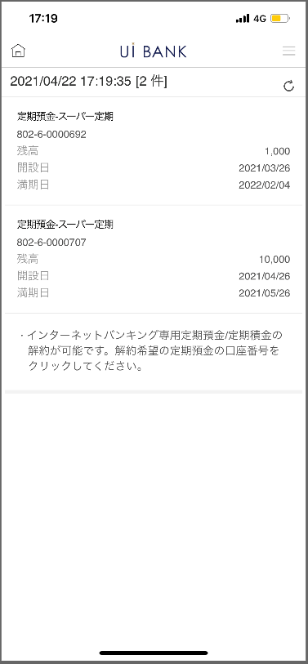 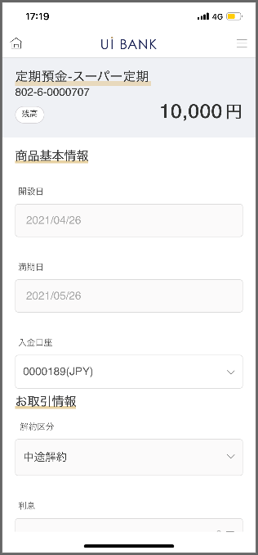 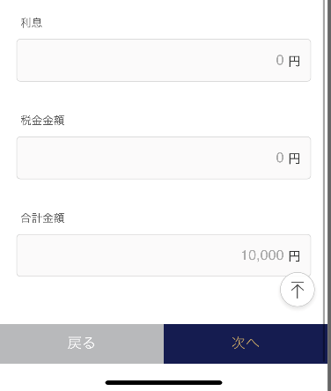 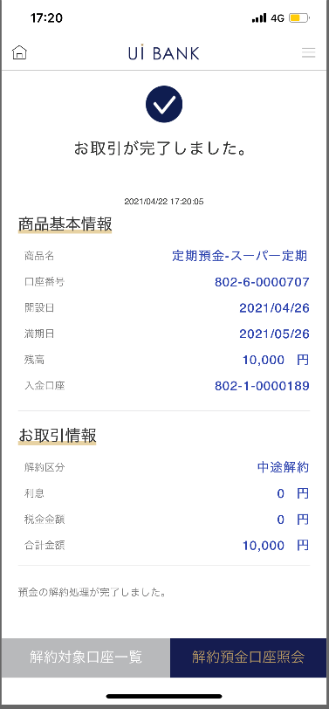 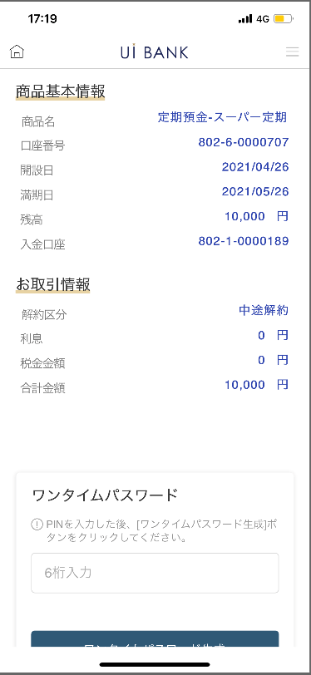 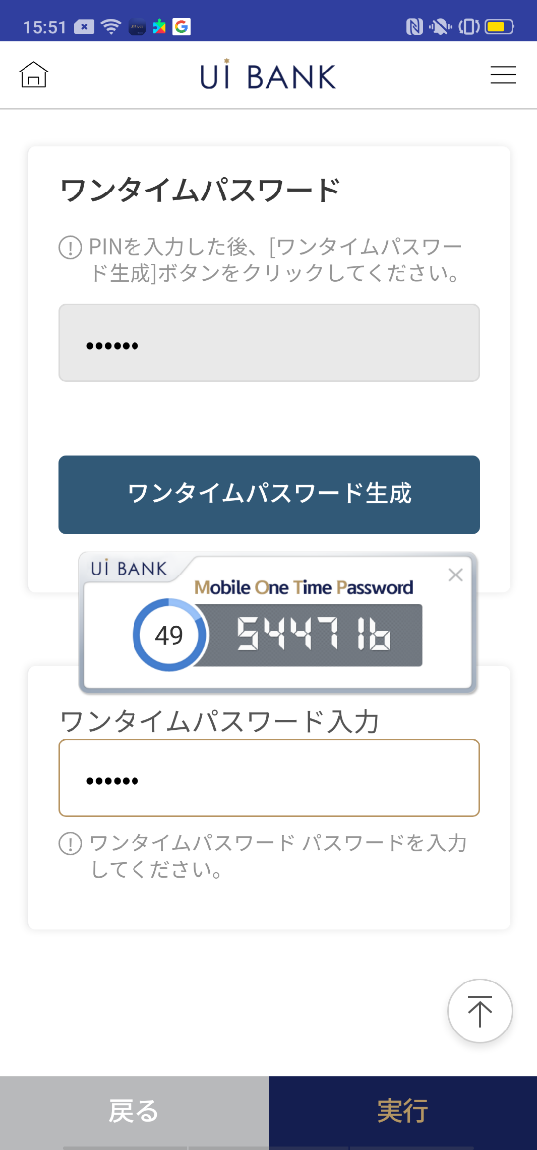
STEP3
STEP4

☆

보충 설명:
☆：UI 은행님의 로고 삽입에 영향을 주어 표제의 타이틀에 로고가 삽입되고 있습니다. 최신판의 것으로는 디자인의 관계상 「해약」이라고 타이틀 표기하고 있습니다. 희망의 문언등 있으면 상담해 주시면 감사하겠습니다.

D0430M01_화면 레이아웃
앱 기본 설계서 |  |  |  |  |  |  |  |  | 담당자 | 반짝임 |  |  | 확인일

 |  |  |  |  |  |  |  |  |  | DNX | 요네야마 |  | 확인일 | 2021-04-28

요건 충족표 No. | 43 | 카테고리 | App PKG | 레벨 1 | 레벨 2 | 레벨 3 |  | 레벨 4 | 레벨 5
 |  |  |  | 모바일 앱 | 기본 기능 | MENU

요건 충족표 No. | 5 | 카테고리 | AITHERPKG | 레벨 1 | 레벨 2 | 레벨 3 |  | 레벨 4 | 레벨 5
 |  |  |  | 예금 | 공통 | 만기 계속 · 해지

화면 코드 | D0430M01 | 화면명 | 정기 예금 해지 (메인)

화면 레이아웃: |  |  |  |  |  |  | 화면 설명:

 |  |  |  |  |  |  | - 해지 대상 예금 계좌 표시 - 대상 계좌를 누르면 다음 페이지 (D0430S01)로 이동

1

 |  |  |  |  |  |  | 항목 설명

 |  |  |  |  |  |  | 항번 | 조작 | 선택/입력 내용 |  |  | 비고 |  | AiTHER와의 협력 (참조 소스 데이터)

 |  |  |  |  |  |  | 1 | 클릭 | - |  |  | 해지하려는 계좌 선택 |  | -
 |  |  |  |  |  |  | 2 | － | 항상 표시 |  |  | - |  | -
 |  |  |  |  |  |  | 3
 |  |  |  |  |  |  | 4
 |  |  |  |  |  |  | 5
 |  |  |  |  |  |  | 6
2
 |  |  |  |  |  |  | 7
 |  |  |  |  |  |  | 8
 |  |  |  |  |  |  | 9
 |  |  |  |  |  |  | 10
 |  |  |  |  |  |  | 11
 |  |  |  |  |  |  | 12
 |  |  |  |  |  |  | 13
 |  |  |  |  |  |  | 14
 |  |  |  |  |  |  | 15
 |  |  |  |  |  |  | 키라보시 님 코멘트 & 디자인 변경 코멘트 (요구 사항 정의 참조) |  |  |  |  |  |  | 대응 확인
 |  |  |  |  |  |  | No. | 내용
 |  |  |  |  |  |  | 1 | 상품명을 결정 후 변경 |  |  |  |  |  | 항번 1 대응제
 |  |  |  |  |  |  | 2 | 공통의 안내문언은 삭제하고, 같은 설명문언을 당화면 하단에 표시하고 싶다. |  |  |  |  |  | 항번2 대응제
 |  |  |  |  |  |  | 3 | 문자를 늘리고 싶다. |  |  |  |  |  | 현재 화면 대응 완료
 |  |  |  |  |  |  | 4
 |  |  |  |  |  |  | 5
 |  |  |  |  |  |  | 6
 |  |  |  |  |  |  | 7
 |  |  |  |  |  |  | 8
 |  |  |  |  |  |  | 9
 |  |  |  |  |  |  | 10

D0430S01_화면 레이아웃
앱 기본 설계서 |  |  |  |  |  |  |  |  | 담당자 | 반짝임 |  |  | 확인일

 |  |  |  |  |  |  |  |  |  | DNX | 요네야마 |  | 확인일 | 2021-04-28

요건 충족표 No. | 43 | 카테고리 | App PKG | 레벨 1 | 레벨 2 | 레벨 3 |  | 레벨 4 | 레벨 5
 |  |  |  | 모바일 앱 | 기본 기능 | MENU

요건 충족표 No. | 5 | 카테고리 | AITHERPKG | 레벨 1 | 레벨 2 | 레벨 3 |  | 레벨 4 | 레벨 5
 |  |  |  | 예금 | 공통 | 만기 계속 · 해지

화면 코드 | D0430S01 | 화면명 | 정기 예금 해지 (가입 정보)

화면 레이아웃: |  |  |  |  |  |  | 화면 설명:

 |  |  |  |  |  |  | - 해지를 실시하는 예금 계좌의 상세 정보를 표시

1

 |  |  |  |  |  |  | 항목 설명
2
 |  |  |  |  |  |  | 항번 | 조작 | 선택/입력 내용 |  |  | 비고 |  | AiTHER와의 협력 (참조 소스 데이터)

3
 |  |  |  |  |  |  | 1 | － | 항상 표시 |  |  | - |  | 0248
 |  |  |  |  |  |  | 2 | － | 항상 표시 |  |  | - |  | -
 |  |  |  |  |  |  | 3 | － | 항상 표시 |  |  | - |  | -
 |  |  |  |  |  |  | 4 | － | 항상 표시 |  |  | - |  | -
 |  |  |  |  |  |  | 5 | － | 항상 표시 |  |  | - |  | -
4
 |  |  |  |  |  |  | 6 | － | 항상 표시 |  |  | - |  | -
 |  |  |  |  |  |  | 7 | － | 항상 표시 |  |  | - |  | -
 |  |  |  |  |  |  | 8 | － | 항상 표시 |  |  | - |  | -
 |  |  |  |  |  |  | 9 | 클릭 | - |  |  | D0430M01로 전환 |  | -
5
 |  |  |  |  |  |  | 10 | 클릭 | - |  |  | D0430S03으로 전환 |  | -
 |  |  |  |  |  |  | 11
 |  |  |  |  |  |  | 12
 |  |  |  |  |  |  | 13
6
 |  |  |  |  |  |  | 14
 |  |  |  |  |  |  | 15
 |  |  |  |  |  |  | 키라보시 님 코멘트 & 디자인 변경 코멘트 (요구 사항 정의 참조) |  |  |  |  |  |  | 대응 확인
 |  |  |  |  |  |  | No. | 내용
7
 |  |  |  |  |  |  | 1 | 취급 상품명을 결정 후 변경합니다. |  |  |  |  |  | 항목 1 대응 완료
 |  |  |  |  |  |  | 2 | 공통의 안내문언을 삭제하고 싶다. |  |  |  |  |  | 현재 화면 대응 완료
 |  |  |  |  |  |  | 3 | 해지 대상 계좌 목록 다음을 좌우로 나란히 해, 해지 대상 계좌 일람의 배경을 흰색으로 문자를 검정으로 하고, 폰트를 크게 하고 싶다. |  |  |  |  |  | 디자인 밸런스를 고려하여 「뒤로」라고 표시하고 있습니다.
8
 |  |  |  |  |  |  | 4
 |  |  |  |  |  |  | 5
 |  |  |  |  |  |  | 6
9
10
 |  |  |  |  |  |  | 7
 |  |  |  |  |  |  | 8
 |  |  |  |  |  |  | 9
 |  |  |  |  |  |  | 10

D0430S02_화면 레이아웃
앱 기본 설계서 |  |  |  |  |  |  |  |  | 담당자 | 반짝임 |  |  | 확인일

 |  |  |  |  |  |  |  |  |  | DNX | 요네야마 |  | 확인일 | 2021-04-28

요건 충족표 No. | 43 | 카테고리 | App PKG | 레벨 1 | 레벨 2 | 레벨 3 |  | 레벨 4 | 레벨 5
 |  |  |  | 모바일 앱 | 기본 기능 | MENU

요건 충족표 No. | 5 | 카테고리 | AITHERPKG | 레벨 1 | 레벨 2 | 레벨 3 |  | 레벨 4 | 레벨 5
 |  |  |  | 예금 | 공통 | 만기 계속 · 해지

화면 코드 | D0430S02 | 화면명 | 정기 예금 해지 (OTP 인증)

화면 레이아웃: |  |  |  |  |  |  | 화면 설명:

 |  |  |  |  |  |  | - 해지실행 - 보안매체인증 - 뒤로누름시 이전 페이지(S01)로 이동 - 다음누름시(S03)로 이동

1
2
3
4
5
6
7

 |  |  |  |  |  |  | 항목 설명

 |  |  |  |  |  |  | 항번 | 조작 | 선택/입력 내용 |  |  | 비고 |  | AiTHER와의 협력 (참조 소스 데이터)

 |  |  |  |  |  |  | 1 | － | 항상 표시 |  |  | - |  | -
 |  |  |  |  |  |  | 2 | － | 항상 표시 |  |  | - |  | -
 |  |  |  |  |  |  | 3 | 입력 | 일회용 비밀번호 6자리 입력 |  |  | 항목 4 표시 |  | -
 |  |  |  |  |  |  | 4 | － | 자동 표시 |  |  | - |  | -
 |  |  |  |  |  |  | 5 | 입력 | 항목 4 입력 |  |  | - |  | -
 |  |  |  |  |  |  | 6 | 클릭 | - |  |  | D0430M01로 전환 |  | -
 |  |  |  |  |  |  | 7 | 클릭 | - |  |  | D0430M03으로 전환 |  | -
 |  |  |  |  |  |  | 8
 |  |  |  |  |  |  | 9
 |  |  |  |  |  |  | 10
 |  |  |  |  |  |  | 11
 |  |  |  |  |  |  | 12
 |  |  |  |  |  |  | 13
 |  |  |  |  |  |  | 14
 |  |  |  |  |  |  | 15
 |  |  |  |  |  |  | 키라보시 님 코멘트 & 디자인 변경 코멘트 (요구 사항 정의 참조) |  |  |  |  |  |  | 대응 확인
 |  |  |  |  |  |  | No. | 내용
 |  |  |  |  |  |  | 1 | 로고를 결정 후 변경 |  |  |  |  |  | 항목 4 대응 완료
 |  |  |  |  |  |  | 2 | 공통의 안내문언을 삭제하고 싶다. |  |  |  |  |  | 현재 화면 대응 완료
 |  |  |  |  |  |  | 3 | 「모바일 OTP」 「OTP 패스워드」 「Mobile One Time Password」등의 표기를 모두 「원타임 패스워드」에 통일하고 싶다. |  |  |  |  |  | 항목3.4.5 대응제
 |  |  |  |  |  |  | 4 | 뒤로 실행 을 좌우로 나란히 하고, 뒤로 배경을 흰색으로 문자를 검정으로 하고, 폰트를 크게 하고 싶다. |  |  |  |  |  | 디자인 밸런스를 고려하여 현 대응하고 있습니다.
 |  |  |  |  |  |  | 5
 |  |  |  |  |  |  | 6
 |  |  |  |  |  |  | 7
 |  |  |  |  |  |  | 8
 |  |  |  |  |  |  | 9
 |  |  |  |  |  |  | 10

D0430S03_화면 레이아웃
앱 기본 설계서 |  |  |  |  |  |  |  |  | 담당자 | 반짝임 |  |  | 확인일

 |  |  |  |  |  |  |  |  |  | DNX | 요네야마 |  | 확인일 | 2021-04-28

요건 충족표 No. | 43 | 카테고리 | App PKG | 레벨 1 | 레벨 2 | 레벨 3 |  | 레벨 4 | 레벨 5
 |  |  |  | 모바일 앱 | 기본 기능 | MENU

요건 충족표 No. | 5 | 카테고리 | AITHERPKG | 레벨 1 | 레벨 2 | 레벨 3 |  | 레벨 4 | 레벨 5
 |  |  |  | 예금 | 공통 | 만기 계속 · 해지

화면 코드 | D0430S03 | 화면명 | 정기 예금 해지 (완료)

화면 레이아웃: |  |  |  |  |  |  | 화면 설명:

 |  |  |  |  |  |  | 해지 실행 완료 - 해지 대상 계좌 일람 - 해지 예금 계좌 조회

 |  |  |  |  |  |  | 항목 설명

1
 |  |  |  |  |  |  | 항번 | 조작 | 선택/입력 내용 |  |  | 비고 |  | AiTHER와의 협력 (참조 소스 데이터)

 |  |  |  |  |  |  | 1 | － | 항상 표시 |  |  | - |  | -
 |  |  |  |  |  |  | 2 | － | 항상 표시 |  |  | - |  | -
 |  |  |  |  |  |  | 3 | 클릭 | - |  |  | D0430M01로 전환 |  | -
 |  |  |  |  |  |  | 4 | 클릭 | - |  |  | D0030M00으로 전환 |  | -
 |  |  |  |  |  |  | 5
 |  |  |  |  |  |  | 6
 |  |  |  |  |  |  | 7
 |  |  |  |  |  |  | 8
 |  |  |  |  |  |  | 9
 |  |  |  |  |  |  | 10
2
 |  |  |  |  |  |  | 11
 |  |  |  |  |  |  | 12
 |  |  |  |  |  |  | 13
 |  |  |  |  |  |  | 14
 |  |  |  |  |  |  | 15
 |  |  |  |  |  |  | 키라보시 님 코멘트 & 디자인 변경 코멘트 (요구 사항 정의 참조) |  |  |  |  |  |  | 대응 확인
 |  |  |  |  |  |  | No. | 내용
 |  |  |  |  |  |  | 1 | 상품명을 결정 후 변경 |  |  |  |  |  | 항목 1 대응 완료
 |  |  |  |  |  |  | 2 | 공통의 안내문언을 삭제하고 싶다. |  |  |  |  |  | 본 화면 대응
 |  |  |  |  |  |  | 3 | 해지 대상 계좌 일람 해지 예금 계좌 조회를 좌우에 늘어놓고, 폰트를 크게 하고 싶다. |  |  |  |  |  | 항목 3.4 대응 완료
 |  |  |  |  |  |  | 4
3
4
 |  |  |  |  |  |  | 5
 |  |  |  |  |  |  | 6
 |  |  |  |  |  |  | 7
 |  |  |  |  |  |  | 8
 |  |  |  |  |  |  | 9
 |  |  |  |  |  |  | 10

